シーケンス図
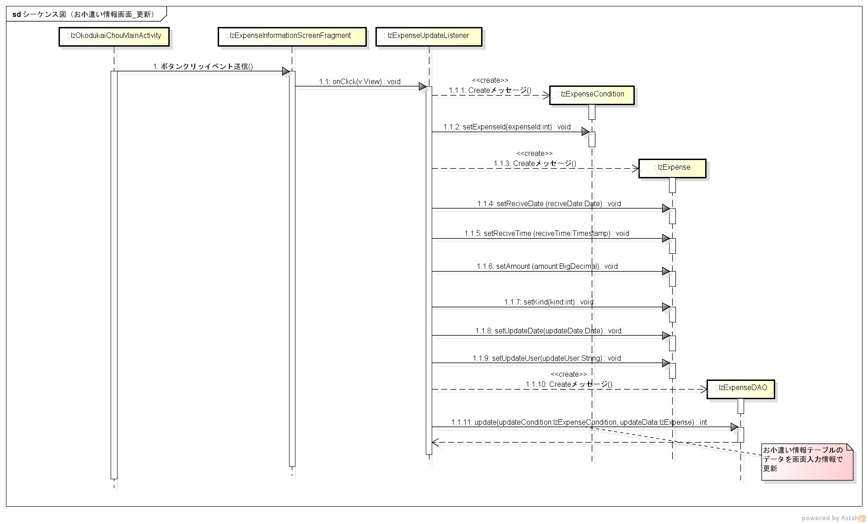
シーケンス図 | シーケンス名 | お小遣い情報画面_更新

